výsledky
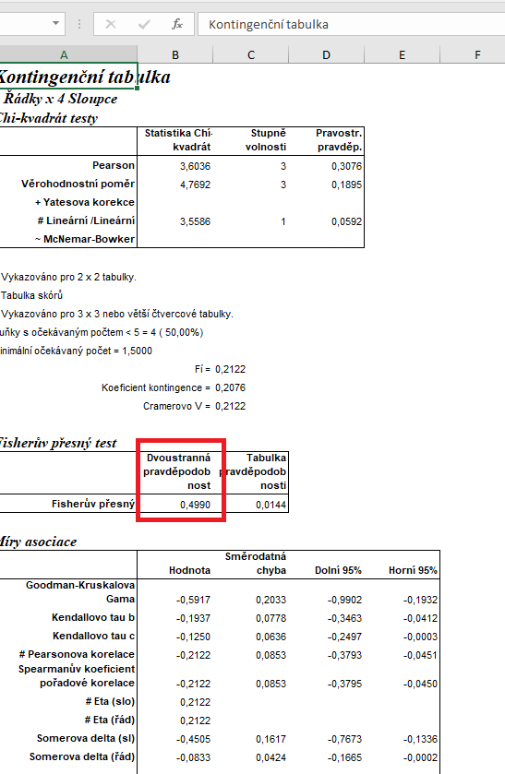
 | kontrola | 10 µg/l | 1 000 µg/l | 10 000 µg/l | Statistické zpracování dat, která jsou vyjádřena ve formě četností, se běžně provádí pomocí chí kvadrát testu s využítím kontingenčních tabulek.
mrtvé | 0 | 1 | 2 | 3 | Tento test nelze zpracovat v tabulkovém procesoru Excel, ale je třeba použít vhodný statistický program jako je například Unistat.
živé | 20 | 19 | 18 | 17 | Do kontingenčních tabulek je třeba dávat vždy údaje četností v absolutních hodnotách, nelze využít procenta.
 |  |  |  |  | Vyjádření v procentech se využívá až pro finální interpertaci dat.

 |  |  |  |  | vyjádření v procentech:
 |  |  |  |  |  | kontrola | 10 µg/l | 1 000 µg/l | 10 000 µg/l
 |  |  |  |  | % mrtvých | 0.00 | 5.00 | 10.00 | 15.00
 |  |  |  |  | % živých | 100.00 | 100.00 | 100.00 | 100.00

 |  |  |  |  | Z výsledků Fisherova exaktního testu je zřejmé, že mezi testovanými skupinami nejsou signifikatní rozdíly v mortalitě.

postup Unistat
 | kontrola | 10 µg/l | 1 000 µg/l | 10 000 µg/l | Nejprve budeme provádět výpočet kontingenční tabulky formátu k x m (v našem případě 4 x 2), abychom vůbec zjistili, zda jsou mezi soubory rozdíly.
mrtvé | 0 | 1 | 2 | 3 | Označíme si zdrojová data a v hlavním menu si vybereme nabídku "Unistat".
živé | 20 | 19 | 18 | 17 | Dále si zvolíme nabídky: Statistika 1 → Tabulky → Kontingenční tabulky
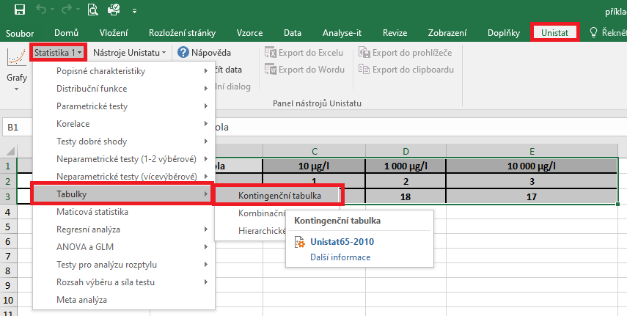

 |  |  |  |  | V následujícím dialogovém okně si převedeme ze seznamu proměnných do vybraných proměnných všechny čyři soubory.

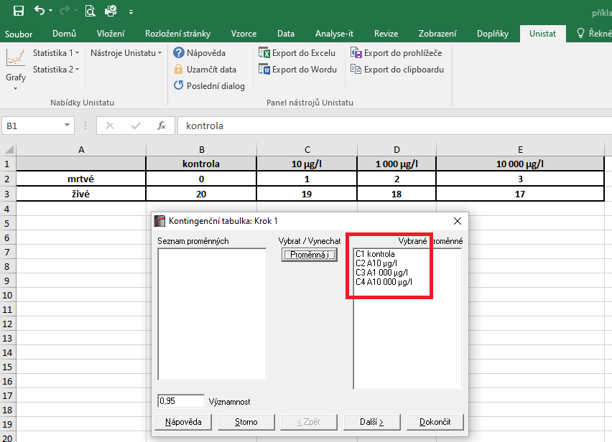

 |  |  |  |  | V následujícím dialogovém okně si zaškrtneme nabídku "RxC tabulkové statistiky" a zvolíme nabídku "Další".

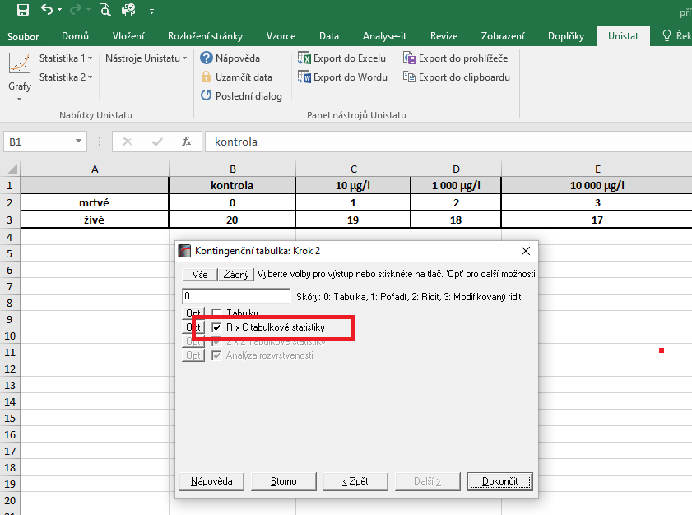
 |  |  |  |  |  | 14200
 |  |  |  |  |  | 1183.3333333

 |  |  |  |  | Dojde k vytvoření nového listu, kde nás bude zajímat výsledek Fisherova exaktního testu, protože četnost ve sledovaných souborech je v případě počtu mrtvých jedinců menší než 5.
 |  |  |  |  | Vzhledem k tomu, že v našem testu nám hodnota pravděpodobnosti vyšla rovna číslu 0.499, můžeme říct, že mezi soubory nejsou signifikantní rozdíly v četnostech, tzn. skupiny se mezi sebou neliší v mortalitě.

